BCGDKT
CÔNG TY TNHH FUJIFILM VIỆT NAM - Nhóm Nội soi - Bộ phận Thiết bị Y tế
Trụ sở: Tầng 30, Saigon Trade Center, 37 Tôn Đức Thắng, Bến Nghé, Quận 1, Hồ Chí Minh
VPĐD: Tầng 22, Tòa tháp VCCI, 09 Đào Duy Anh, Phương Mai, Đống Đa, Hà Nội

 |  |  |  |  |  | Ngày 11 tháng 01 năm 2024

BÁO CÁO GIÁM ĐỊNH KỸ THUẬT
Số:2024010023/BCGĐKT

 | Kính gửi: | BỆNH VIỆN ĐẠI HỌC Y DƯỢC BUÔN MA THUỘT

Trung tâm Kỹ thuật thuộc Nhóm Nội soi, Bộ phận Thiết bị Y tế, công ty TNHH Fujifilm Việt Nam xin gửi tới Quý Bệnh viện bản báo cáo giám định kỹ thuật như sau:

I. Thông tin chung:
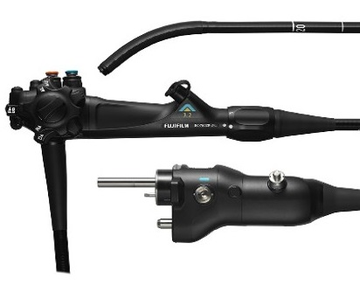
1,2
Thiết bị: |  |  | Ống soi đại tràng |  | FMSV2024010023
Model: |  |  | EC-720R/I
Số máy: |  |  | 3C741K114
Người kiểm tra: |  |  | Lê Quang Thông
Ngày kiểm tra: |  |  | 11/01/2024
Ngày lắp đặt: |  |  | 31/12/2021
Số ca sử dụng: |  |  | 2737
Ngày xuất hiện hư hỏng: |  |  | 11/01/2024

II. Kết quả giám định:

Stt | Hiện tượng |  | Bộ phận liên quan | Nguyên nhân |  | Hình ảnh
1 | Giãn cáp |  | Bộ phận uốn cong (BSA) | Worn Out Including Regular usage/Determined by the Incoming Inspection(Routin Maintenance Parts) |  | 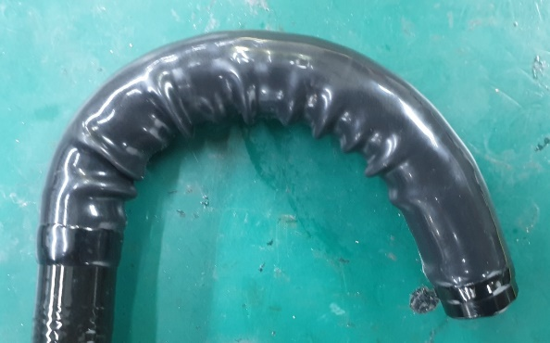
2 | Bề mặt thấu kính đầu thu hình bị trầy xước |  | Đầu thu hình (CHA) | Ngoại lực tác động. |  | 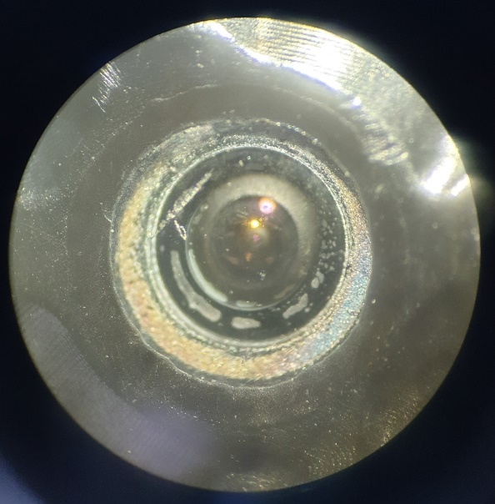 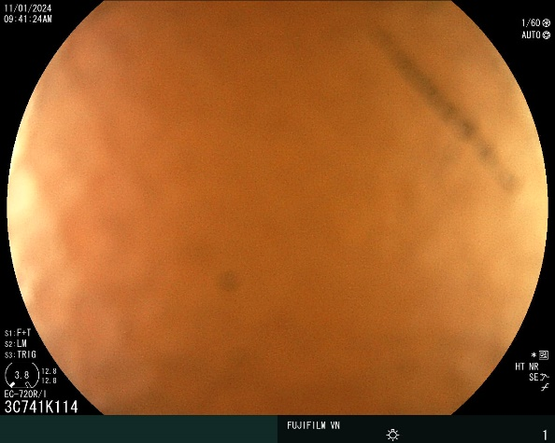

III. Kết luận:
 | Chúng tôi sẽ hỗ trợ Quý Bệnh viện cân chỉnh cáp uốn cong miễn phí.
 | Đề nghị Quý Bệnh viện cần thay các bộ phận sau:
 | - Đầu thu hình (CHA)
 | - Vỏ cao su (RBS)

IV. Khuyến cáo:
- | Đề nghị thực hiện đầy đủ và đúng cách các quy định về vệ sinh tiệt khuẩn và bảo quản thiết bị, kiểm tra rò rỉ sau mỗi ca thăm khám nhằm tránh rủi ro ngoài ý muốn có thể gây nguy hại đến dây soi.
- | Nếu có bất kỳ hiện tượng xảy ra như rò rỉ, hình ảnh bất thường… đề nghị Quý Bệnh viện tạm ngưng sử dụng và liên hệ ngay với công ty Fujifilm Việt Nam.

Xin chân thành cảm ơn!

PHỤ TRÁCH TRUNG TÂM KỸ THUẬT |  |  |  |  |  |  | NGƯỜI BÁO CÁO

Nguyễn Thái Nguyên |  |  |  |  |  |  | Lê Quang Thông

